Фактура
Задача: Да се изработи документ "Фактура", който да бъде форматиран по същия начин, както е показано на изображението.
1. Стойностите в клетка "Клиентски номер" и колона "№ на артикул" да се показват с падащ списък, а информацията за тях да се извлече от готовата база данни. В колона "Количество" да бъде поставено ограничение - максимален брой 10, ако се въведе по-голямо количество да дава грешка и да не позволява продължаване на работата.
2. Клетките "Клиент", "Улица" и "Местоживеене" и колоните "Означение" и "Цена" да се получават автоматично с необходимата функция за търсене. В клетка "Клиент" едновременно да бъде изведено обръщение, име и фамилия, а в клетка "Местоживеене" - населено място и пощенски код.
3. Колона "Общо цена" и клетките "Сума", "ДДС" и "За плащане" да се изчислят с подходящите формули.
4. Благодарение на съответната формула, направете така че след като изтриете информацията от "Клиентски №" и от "№ на артикула", както и в колона "Общо цена" - да не се появяват грешки, а да се появява празно място. Едва след попълване на клетките, да се показва правилната информация и това да става, благодарение на предварително въведените от Вас функции.
5. Поле "№ на фактура" да се въвежда от клавиатурата, а в поле "Дата" автоматично да се появява актуалната дата.
6. Заключете документа, като зададете възможност само клетките в различен от бял цвят да могат да се попълват от потребителите, а останалите да не могат да се редактират.
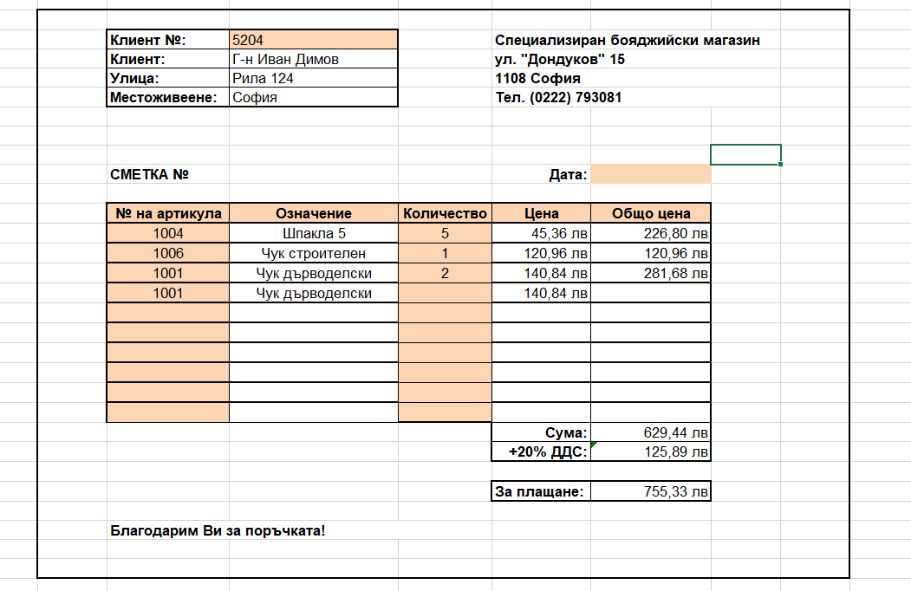

 | Клиент №: |  |  | Специализиран бояджийски магазин
 | Клиент: |  |  | ул. "Дондуков" 15
 | Улица: |  |  | 1108 София
 | Местоживеене: |  |  | Тел. (0222) 793 081

 | Фактура №: |  |  | Дата: | 2021-02-26

 | № на артикул | Означение | Количество | Цена | Общо цена

 |  |  |  | Сума:
 |  |  |  | +20% ДДС

 |  |  |  | За плащане:

Благодарим Ви за поръчката!

